Лист1
 |  |  |  |  | Прайс 2023г. | саит http://длярыбы-опт.рф/ | тел. 988 36 111 56

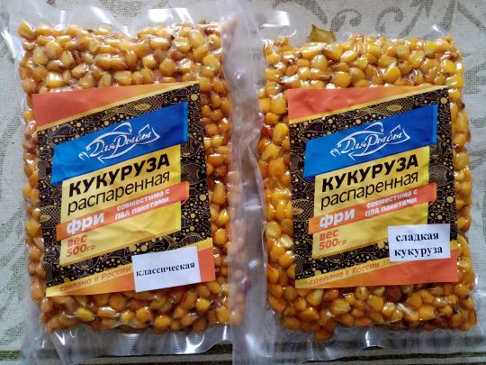
Наименование | Вес/объем | Цена(руб.) | кол-во | сумма
Вакуумная упаковка
Кукуруза “ФРИ”
Классическая | 500 гр. | 75.00 |  | 0.00
Клубника | 500 гр. | 75.00 |  | 0.00
Конопля | 500 гр. | 75.00 |  | 0.00
Сладкая кукуруза | 500 гр. | 75.00 |  | 0.00
Тутти-фрутти | 500 гр. | 75.00 |  | 0.00
Халва | 500 гр. | 75.00 |  | 0.00
Чеснок | 500 гр. | 75.00 |  | 0.00
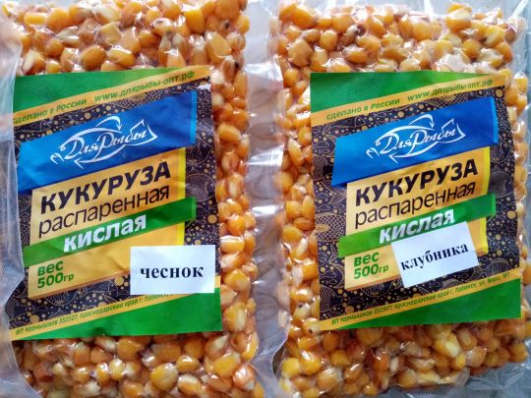
Кукуруза "Кислая"
Классическая | 500 гр. | 60.00 |  | 0.00
Клубника | 500 гр. | 60.00 |  | 0.00
Конопля | 500 гр. | 60.00 |  | 0.00
Сладкая кукуруза | 500 гр. | 60.00 |  | 0.00
Тутти-фрутти | 500 гр. | 60.00 |  | 0.00
Халва | 500 гр. | 60.00 |  | 0.00
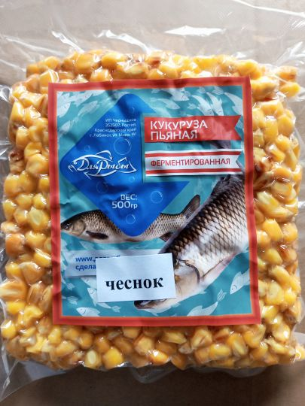
Чеснок | 500 гр. | 60.00 |  | 0.00
Кукуруза "Пьяная"
Амур | 500 гр. | 60.00 |  | 0.00
Классическая | 500 гр. | 60.00 |  | 0.00
Меласса | 500 гр. | 60.00 |  | 0.00
Перец | 500 гр. | 60.00 |  | 0.00
Специи | 500 гр. | 60.00 |  | 0.00
Чеснок | 500 гр. | 60.00 |  | 0.00
 |  |  |  | 0.00
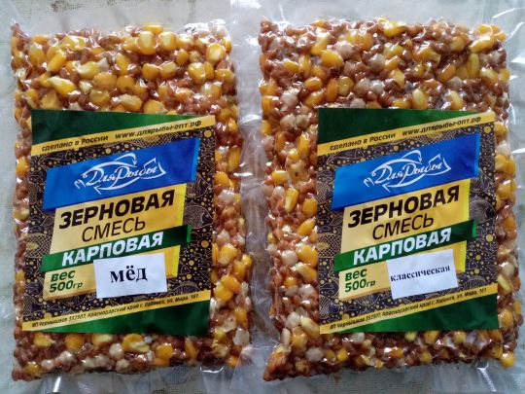
Зерновая смесь "Карповая"
Классическая | 500 гр. | 65.00 |  | 0.00
Клубника | 500 гр. | 65.00 |  | 0.00
Конопля | 500 гр. | 65.00 |  | 0.00
Сладкая кукуруза | 500 гр. | 65.00 |  | 0.00
Тутти-фрутти | 500 гр. | 65.00 |  | 0.00
Халва | 500 гр. | 65.00 |  | 0.00
Чеснок | 500 гр. | 65.00 |  | 0.00
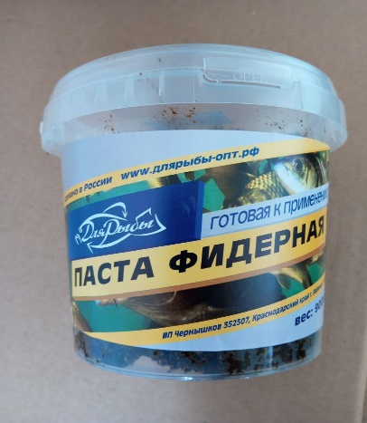
Паста фидерная
Классическая | 900 гр. | 90.00 |  | 0.00
Клубника | 900 гр. | 90.00 |  | 0.00
Конопля | 900 гр. | 90.00 |  | 0.00
Сладкая кукуруза | 900 гр. | 90.00 |  | 0.00
Тутти-фрутти | 900 гр. | 90.00 |  | 0.00
Халва | 900 гр. | 90.00 |  | 0.00
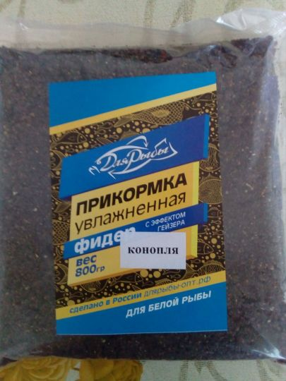
Чеснок | 900 гр. | 90.00 |  | 0.00
Прикормка фидерная
Классическая | 800 гр. | 81.00 |  | 0.00
Клубника | 800 гр. | 81.00 |  | 0.00
Конопля | 800 гр. | 81.00 |  | 0.00
Сладкая кукуруза | 800 гр. | 81.00 |  | 0.00
Тутти-фрутти | 800 гр. | 81.00 |  | 0.00
Халва | 800 гр. | 81.00 |  | 0.00
Чеснок | 800 гр. | 81.00 |  | 0.00
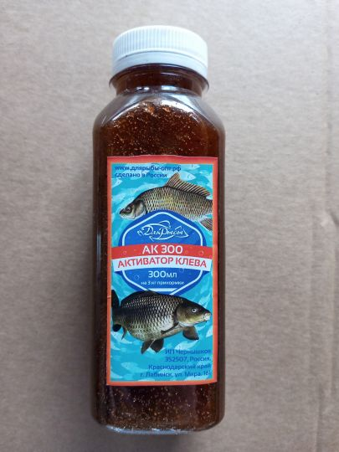
Активатор клева "АК-300"
Классическая | 300 мл. | 105.00 |  | 0.00
Клубника | 300 мл. | 105.00 |  | 0.00
Конопля | 300 мл. | 105.00 |  | 0.00
Пряник | 300 мл. | 105.00 |  | 0.00
Кукуруза | 300 мл. | 105.00 |  | 0.00
Тутти-фрутти | 300 мл. | 105.00 |  | 0.00
Халва | 300 мл. | 105.00 |  | 0.00
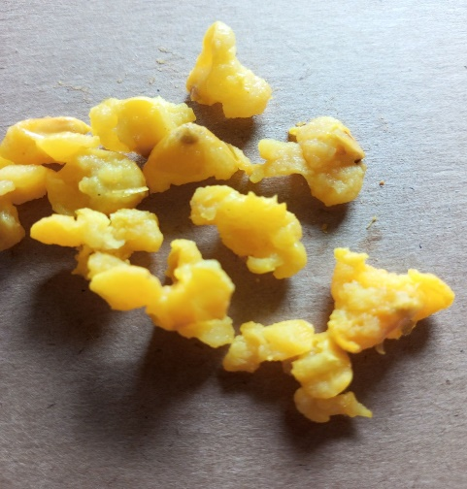
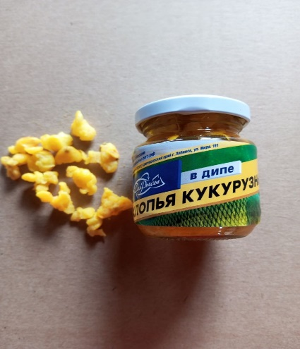
Чеснок | 300 мл. | 105.00 |  | 0.00
Хлопья кукурузные в дипе
Классическая | 110 мл. | 54.00 |  | 0.00
Клубника | 110 мл. | 54.00 |  | 0.00
Конопля | 110 мл. | 54.00 |  | 0.00
Слива | 110 мл. | 54.00 |  | 0.00
Кукуруза | 110 мл. | 54.00 |  | 0.00
Тутти-фрутти | 110 мл. | 54.00 |  | 0.00
Халва | 110 мл. | 54.00 |  | 0.00
Чеснок | 110 мл. | 54.00 |  | 0.00
 |  |  |  | 0.00

